Portada
RETOS EN LA IMPLEMENTACIÓN DE LAS NUEVAS LEYES GENERALES PARA PREVENIR Y COMBATIR LA TORTURA Y DESAPARICIÓN: HERRAMIENTA DE ANÁLISIS PRESUPUESTAL

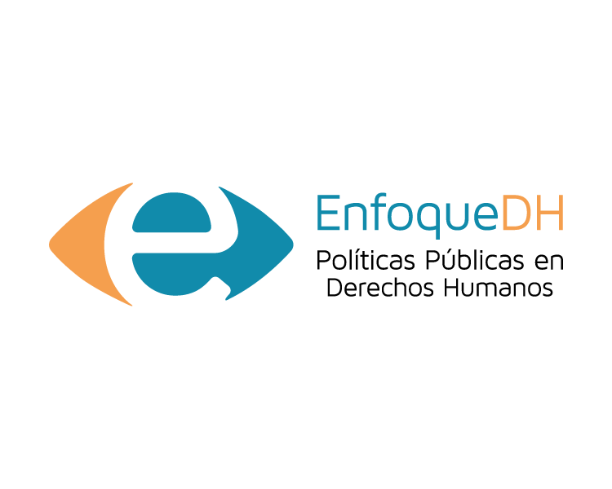
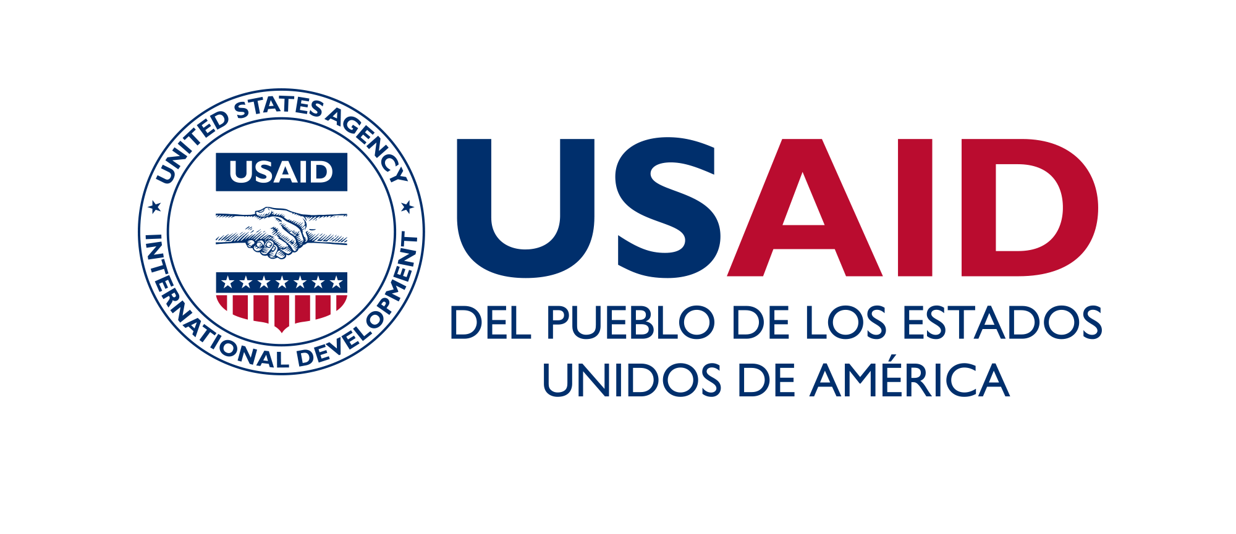
Este proyecto ha sido posible gracias al generoso apoyo del pueblo de los Estados Unidos a través de la Agencia de los Estados Unidos para el Desarrollo Internacional (USAID). Los contenidos son responsabilidad de Fundación GEA y no necesariamente reflejan los puntos de vista de USAID o del Gobierno de los Estados Unidos.

